Feuil1
Requis:
•150 MW sous 150 m de chute nette
Problème
•Trouver le diamètre de la roue et sa vitesse de rotation
Solution:
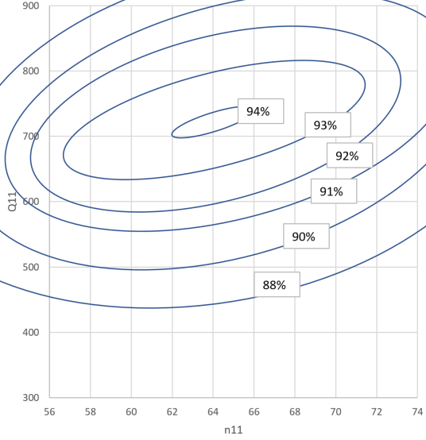
•Pmax choisi à n11=64 tpm et Q11=800 l/s
 |  | P =ρQ gHη
 |  | 150e106=1000*Q*9.81*150*0,93
 |  | Q = 110 m³/s
 |  | Q11= 0.8= 110/(D²racine(150))
 |  | D=3,35m
 |  | n11=64=n*3.35/racine(150)
 |  | n=234 tpm
 |  | •La vitesse synchrone la plus proche est:
 |  | 3600/234 = 15,4
 |  | •Donc 2 choix voisins:
 |  | n’=3600/15 = 240 tpm donc n11= 65,6
 |  | n’’=3600/16=225 tpm donc n11= 61,5
 |  | On préférera 240 tpm.

Dm | 0.35 |  | Dp | 3.35 |  |  |  | k | a | b
Hm | 20 |  | Hp | 150 |  |  | Moody | 1 | 0.25 | 0
 |  |  | np | 240 |  |  | Acqueret | 0.5 | 0.2 | 0.1
η_hoptM | 0.94 |  |  |  |  |  | Hutton | 0.7 | 0.2 | 0.1
n11max | 62.3
nmax | 796.04
ν | 0.0000009570000
Reref | 7000000.00
ReoptM | 5335286.84 |  | ReoptP | 147362689.88
Vref | 0.70

 | (Dp/Dm)^a (Hp/Hm)^b | 1-k(1-…) | 1-ηmax | 1-ηp | ηp max | dηp
Moody | 1.7589 | 1.7589 | 6.00 % | 3.41 % | 96.59 % | 2.59 %
Acqueret | 1.9218 | 1.4609 | 6.00 % | 4.11 % | 95.89 % | 1.89 %
Hutton | 1.9218 | 1.6452 | 6.00 % | 3.65 % | 96.35 % | 2.35 %

 | dref | dηp
CEI60193 | 4.07 % | 1.75 %

Lecture de la colline à n11=65.6; mesurée à chute modèle constante (20m)
 |  | Rend. Mod. | Vit. Mod. | CEI 60193 |  | Moody | Acqueret | Hutton | CEI 60193 | Modèle | Moody | Acqueret | Hutton | CE 60193 | Modèle | Moody | Acqueret | Hutton | CE 60193
n11 | Q11 | ηm | nm | ReM | dηp | ηp | ηp | ηp | ηp | Pp | Pp | Pp | Pp | Pp
65.6 | 300 | 74.80 % | 838.21 | 5617894 | 1.72 % | 77.39 % | 76.69 % | 77.15 % | 76.52 % | 45.4 | 47.0 | 46.5 | 46.8 | 46.4 | 74.80 % | 77.39 % | 76.69 % | 77.15 % | 76.52 %
65.6 | 400 | 85.30 % | 838.21 | 5617894 | 1.72 % | 87.89 % | 87.19 % | 87.65 % | 87.02 % | 69.0 | 71.1 | 70.5 | 70.9 | 70.4 | 85.30 % | 87.89 % | 87.19 % | 87.65 % | 87.02 %
65.6 | 500 | 89.60 % | 838.21 | 5617894 | 1.72 % | 92.19 % | 91.49 % | 91.95 % | 91.32 % | 90.6 | 93.2 | 92.5 | 93.0 | 92.3 | 89.60 % | 92.19 % | 91.49 % | 91.95 % | 91.32 %
65.6 | 600 | 91.80 % | 838.21 | 5617894 | 1.72 % | 94.39 % | 93.69 % | 94.15 % | 93.52 % | 111.4 | 114.5 | 113.7 | 114.3 | 113.5 | 91.80 % | 94.39 % | 93.69 % | 94.15 % | 93.52 %
65.6 | 700 | 93.70 % | 838.21 | 5617894 | 1.72 % | 96.29 % | 95.59 % | 96.05 % | 95.42 % | 132.7 | 136.3 | 135.3 | 136.0 | 135.1 | 93.70 % | 96.29 % | 95.59 % | 96.05 % | 95.42 %
65.6 | 800 | 93.20 % | 838.21 | 5617894 | 1.72 % | 95.79 % | 95.09 % | 95.55 % | 94.92 % | 150.8 | 155.0 | 153.9 | 154.6 | 153.6 | 93.20 % | 95.79 % | 95.09 % | 95.55 % | 94.92 %
65.6 | 900 | 91.25 % | 838.21 | 5617894 | 1.72 % | 93.84 % | 93.14 % | 93.60 % | 92.97 % | 166.1 | 170.8 | 169.5 | 170.4 | 169.2 | 91.25 % | 93.84 % | 93.14 % | 93.60 % | 92.97 %

Comparaison des majorations

